상품제안서
이노젠 야광 아이스링 넥쿨러 | 상품코드: S36859

 |  |  |  |  |  |  | 02-713-8555 | www.synergygift.co.kr
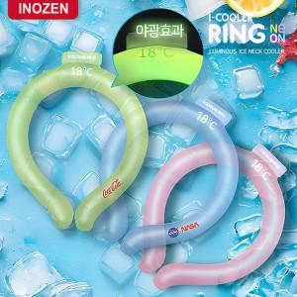

【상세/제작정보】

【인쇄/포장옵션】 | 실크, 풀칼라 / 포장지포장

【공급단가】 | 수량 | 30~ | 100~ | 500~ | 1,000~ | 3,000~
*VAT별도 | 네온 그린 | 7,150원 | 6,800원 | 6,350원 | 6,250원 | 6,150원
 | 네온 핑크 | 7,150원 | 6,800원 | 6,350원 | 6,250원 | 6,150원
 | 네온 블루 | 7,150원 | 6,800원 | 6,350원 | 6,250원 | 6,150원

【상품 URL】 | https://www.synergygift.co.kr:443/src/goods_detail.php?gdno=36859

